業務フロー凡例
システム名 |  |  | システム種別 |  | 基本設計書 |  | 作成者 | 作成日 | 更新者 | 更新日 | 版数
POSサーバー |  |  | POSサーバー |  |  |  | TinNH | 2023-06-07 | TinNH | 2024-05-31 | 0.2

機能カテゴリ |  | 71_ノードマスタ設定 |  | 項目 |  | 概要設計書 | 業務フロー凡例

 | ●1_レジ内

●●
画面表示
●●
モーダル表示

●●
処理機能
本来なら、処理内で分岐もあるとは思いますが、今回は、分岐処理についても、一括で処理機能と定義しています。
●●
音声ファイル

 | ●1_レジ周辺機器

セカンドディスプレイ
●●
セカンドディスプレイ画面表示
スキャナー
●●
スキャナー

スキャナー
自動釣銭機
●●
自動釣銭機
プリンター
●●

磁気カードリーダー
磁気カードリーダー
エフケイシステム 両面双方向読み取り MJR-100

 | ●外部連携

●●
API連携
本来ならDBですが、DBの意味で使用しています。
●●
他の機能への連携

●●
端末内DB
設定関連などのDB
最新
ボタン名

最新
分岐・判定

●●
他の機能部門への連携

機能概要
システム名 |  |  | システム種別 |  | 基本設計書 |  | 作成者 | 作成日 | 更新者 | 更新日 | 版数
POSサーバー |  |  | POSサーバー |  |  |  | TinNH | 2024-05-29 | TinNH | 2024-05-31 | 0.2

機能カテゴリ |  | 71_ノードマスタ設定 |  | 項目 |  | 概要設計書 | 機能概要

X1_メニュー機能
 | 71_ノードマスタ設定
 |  |  |  |  |  |  |  |  |  |  |  | 1
 |  |  |  |  |  |  |  |  |  |  |  | 2
 |  |  |  |  |  |  |  |  |  |  |  | 3
 |  |  |  |  |  |  |  |  |  |  |  | 4
 |  |  |  |  |  |  |  |  |  |  |  | 5
71_ノードマスタ設定
 |  |  |  |  |  |  |  |  |  |  |  | 6
 |  |  |  |  |  |  |  |  |  |  |  | 7
 |  |  |  |  |  |  |  |  |  |  |  | 8
 |  |  |  |  |  |  |  |  |  |  |  | 9
 | FC7101_ノードマスタ検索機能 |  |  |  |  |  |  |  |  |  |  | 10
 |  |  |  |  |  |  |  |  |  |  |  | 11
 |  |  |  |  |  |  |  |  |  |  |  | 12
SC7101
レジマスタ情報画面
 |  |  |  |  |  |  |  |  |  |  |  | 13
 |  |  |  |  |  |  |  |  |  |  |  | 14
 |  |  |  |  |  |  |  |  |  |  |  | 15
 |  |  |  |  |  |  |  |  |  |  |  | 16
店舗情報をタッチすると、共通機能を実行する。各ユーザーのstoreIdに基づいて、各店舗の該当店舗一覧を取得する。
 |  |  |  |  |  |  |  |  |  |  |  | 17
 |  |  |  |  |  |  |  |  |  |  |  | 18
画面初期化
店舗情報（ヘッダー）
 |  |  |  |  |  |  |  |  |  |  |  | 19
 |  |  |  |  |  |  |  |  |  |  |  | 20
 |  |  |  |  |  |  |  |  |  |  |  | 21
 |  |  |  |  |  |  |  |  |  |  |  | 22
00_共通のフローをご参照ください。
 |  |  |  |  |  |  |  |  |  |  |  | 23
店舗選択
 |  |  |  |  |  |  |  |  |  |  |  | 24
 |  |  |  |  |  |  |  |  |  |  |  | 25
 |  |  |  |  |  |  |  |  |  |  |  | 26
 |  |  |  |  |  |  |  |  |  |  |  | 27
71
 |  |  |  |  |  |  |  |  |  |  |  | 28
検索エリアの項目のセレクトボックスデータを取得する :
[レジ種別]、[プリセットレイアウト]、[ファンクションレイアウト]、[キーボートレイアウト]、[レシートメッセージ]、[ノード種別] ([参照]シートをご参照ください。)
 |  |  |  |  |  |  |  |  |  |  |  | 29
KN7101
検索条件一覧取得機能
AP7101
セレクトボックスデータリスト取得
 |  |  |  |  |  |  |  |  |  |  |  | 30
 |  |  |  |  |  |  |  |  |  |  |  | 31
 |  |  |  |  |  |  |  |  |  |  |  | 32
 |  |  |  |  |  |  |  |  |  |  |  | 33
初期表示：
共通検索エリアには画面により[検索条件]を表示する。以下の項目を含む。
・[レジ番号](0~15文字)：
型：テキストボックス。レジ番号で検索値を入力する。デフォルト：ブランク
・[レジ種別]:
型：ドロップダウンリスト。レジ種別で検索値を選択する。デフォルト：ブランク
・[ノード種別]:
型：ドロップダウンリスト。ノード種別で検索値を選択する。デフォルト：ブランク
・[プリセットレイアウト]:
型：ドロップダウンリスト。プリセットレイアウトで検索値を選択する。デフォルト：ブランク
・[ファンクションレイアウト]:
型：ドロップダウンリスト。ファンクションレイアウトで検索値を選択する。デフォルト：ブランク
・[キーボードレイアウト]:
型：ドロップダウンリスト。キーボードレイアウトで検索値を選択する。デフォルト：ブランク
ノードマスタリスト表示エリアには以下の項目が含まれている。
・以下を含む結果リスト:[店舗],[レジ番号],[レジ種別],[ノード種別],[プリセットレイアウト],[ファンクションレイアウト],[キーボードレイアウト],[レシートメッセージ],[IPアドレス],[MACアドレス]
・[確定],[CSV出力] , [削除]、[編集]ボタンが無効になり、他のボタンが有効になる。
画面のロジック:
共通検索エリアには画面により[検索条件]を表示する。
・店舗IDを選択していない共通検索エリアの項目は全て無効になる。店舗IDを1つ以上選択して保存した場合のみ有効になる。
・[検索](提案):店舗条件でAPIからノードマスタ設定を取得する。SC7101_ノードマスタ設定画面に値一覧を表示する。検索すると、以前に変更されたデータをクリアする。
・以下の項目の値一覧をDBから取得する。
[レジ種別],[プリセットレイアウト],[ファンクションレイアウト],[キーボートレイアウト]、[ノード種別] ([参照]シートをご参照ください。)
ノードリストには以下のデータを表示する。[店舗],[レジ番号],[レジ種別],[ノード種別],[プリセットレイアウト],[ファンクションレイアウト],[キーボードレイアウト],[レシートメッセージ],[IPアドレス],[MACアドレス]
71.1.[レジ種別追加]ボタンをタッチすると、レジ種別登録画面を表示する。 (KN7102機能で[レジ種別追加]画面を表示する。Q&A中：新規画面となる認識ですがご確認お願い致します )
71.2 [CSV取込]ボタンをタッチすると、KN7103_csv取込機能を実行する。
71.3 [CSV出力]ボタンをタッチすると、KN7104_CSV出力機能を実行する。
71.4 [削除]ボタンをタッチすると、一覧画面で選択したレコードを一時削除機能を実行する。(ノードマスタ設定リストに値がない場合は無効になる)。一時的に削除されたレコードには赤い取り消し線を表示し、削除ボタンを再度タッチすると、一時削除を取り消す。リストにデータがある場合、有効になる。
71.5 [編集]ボタンをタッチすると、一覧画面で選択されているレコードに従ってMD7102_ノードマスタ設定編集モーダルを表示する。[旧データ]、[新データ]を含む編集データは一覧に表示する。 [新データ]を赤色で表示する。リストにデータがある場合は有効になる。
71.6 [新規]ボタンをタッチすると、MD7103_ノードマスタ設定追加モダールを表示する。追加されたレコードのデータを赤色で表示する。
71.7[確定]ボタンをタッチすると、設定保存機能を実行する。(KN7107_ノードマスタ設定保存)。リストにデータがある場合は有効になる。
ノードマスタ設定リストに値がない場合、項目71.4、71.5、71.7が無効になる。
 |  |  |  |  |  |  |  |  |  |  |  | 34
 |  |  |  |  |  |  |  |  |  |  |  | 35
SC7101
レジマスタ情報画面
 |  |  |  |  |  |  |  |  |  |  |  | 36
 |  |  |  |  |  |  |  |  |  |  |  | 37
 |  |  |  |  |  |  |  |  |  |  |  | 38
 |  |  |  |  |  |  |  |  |  |  |  | 39
 |  |  |  |  |  |  |  |  |  |  |  | 40
 |  |  |  |  |  |  |  |  |  |  |  | 41
検索
レジ種別追加
CSV取込
CSV出力
削除
編集
新規
確定
 |  |  |  |  |  |  |  |  |  |  |  | 42
 |  |  |  |  |  |  |  |  |  |  |  | 43
 |  |  |  |  |  |  |  |  |  |  |  | 44
 |  |  |  |  |  |  |  |  |  |  |  | 45
71.5
 |  |  |  |  |  |  |  |  |  |  |  | 46
71.1
71.2
71.3
71.4
71.6
71.7
 |  |  |  |  |  |  |  |  |  |  |  | 47
 |  |  |  |  |  |  |  |  |  |  |  | 48
 |  |  |  |  |  |  |  |  |  |  |  | 49
 |  |  |  |  |  |  |  |  |  |  |  | 50
 |  |  |  |  |  |  |  |  |  |  |  | 1
KN7102
ノードマスタ設定リスト取得機能
AP7102
ノードマスタ設定リスト取得
 |  |  |  |  |  |  |  |  |  |  |  | 2
 |  |  |  |  |  |  |  |  |  |  |  | 3
 |  |  |  |  |  |  |  |  |  |  |  | 4
 |  |  |  |  |  |  |  |  |  |  |  | 5
 |  |  |  |  |  |  |  |  |  |  |  | 6
 |  |  |  |  |  |  |  |  |  |  |  | 7
 |  |  |  |  |  |  |  |  |  |  |  | 8
 |  |  |  |  |  |  |  |  |  |  |  | 9
 |  |  |  |  |  |  |  |  |  |  |  | 10
 |  |  |  |  |  |  |  |  |  |  |  | 11 | 追加
データあり
データなし
 |  |  |  |  |  |  |  |  |  |  |  | 12
 |  |  |  |  |  |  |  |  |  |  |  | 13
 |  |  |  |  |  |  |  |  |  |  |  | 14
MD_ERROR
データが見つかりませんでした。
 |  |  |  |  |  |  |  |  |  |  |  | 15
 |  |  |  |  |  |  |  |  |  |  |  | 16
 |  |  |  |  |  |  |  |  |  |  |  | 17
 |  |  |  |  |  |  |  |  |  |  |  | 18
 |  |  |  |  |  |  |  |  |  |  |  | 19
 |  |  |  |  |  |  |  |  |  |  |  | 20
SC7101
レジマスタ情報画面
 |  |  |  |  |  |  |  |  |  |  |  | 21
71
 |  |  |  |  |  |  |  |  |  |  |  | 22
 |  |  |  |  |  |  |  |  |  |  |  | 23
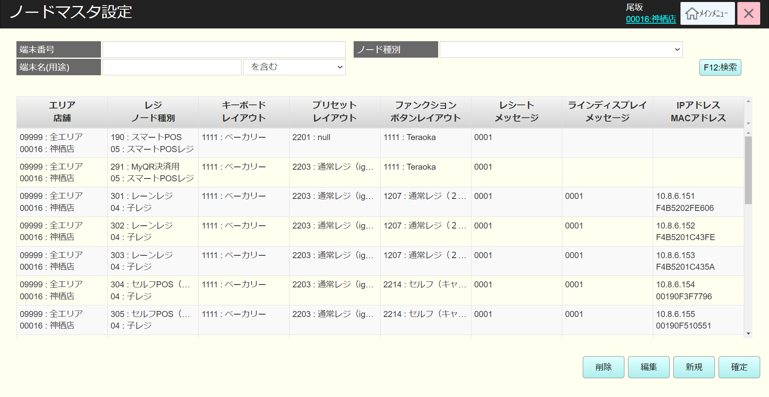
 |  |  |  |  |  |  |  |  |  |  |  | 24
 |  |  |  |  |  |  |  |  |  |  |  | 25
 |  |  |  |  |  |  |  |  |  |  |  | 26
71
 |  |  |  |  |  |  |  |  |  |  |  | 27
 |  |  |  |  |  |  |  |  |  |  |  | 28
 |  |  |  |  |  |  |  |  |  |  |  | 29
 |  |  |  |  |  |  |  |  |  |  |  | 30
 |  |  |  |  |  |  |  |  |  |  |  | 31
 |  |  |  |  |  |  |  |  |  |  |  | 32
 |  |  |  |  |  |  |  |  |  |  |  | 33
 |  |  |  |  |  |  |  |  |  |  |  | 34
 |  |  |  |  |  |  |  |  |  |  |  | 35 | 編集
 |  |  |  |  |  |  |  |  |  |  |  | 36
 |  |  |  |  |  |  |  |  |  |  |  | 37
 |  |  |  |  |  |  |  |  |  |  |  | 38
 |  |  |  |  |  |  |  |  |  |  |  | 39
 |  |  |  |  |  |  |  |  |  |  |  | 40
 |  |  |  |  |  |  |  |  |  |  |  | 41
 |  |  |  |  |  |  |  |  |  |  |  | 42
 |  |  |  |  |  |  |  |  |  |  |  | 43
 |  |  |  |  |  |  |  |  |  |  |  | 44
 |  |  |  |  |  |  |  |  |  |  |  | 45
 |  |  |  |  |  |  |  |  |  |  |  | 46
データを入力しない場合、全て検索する。100件を超えた場合、「検索結果が100件を超えたため、最初の100件を表示しています。」というメッセージとともに最初の100件を表示する。(メッセージがリストの右上に赤色で表示される)。検索結果がない場合、「データが見つかりませんでした。」を表示する。
 |  |  |  |  |  |  |  |  |  |  |  | 47
 |  |  |  |  |  |  |  |  |  |  |  | 48
 |  |  |  |  |  |  |  |  |  |  |  | 49
 |  |  |  |  |  |  |  |  |  |  |  | 50
 |  |  |  |  |  |  |  |  |  |  |  | 1
 |  |  |  |  |  |  |  |  |  |  |  | 2
 |  |  |  |  |  |  |  |  |  |  |  | 3
 |  |  |  |  |  |  |  |  |  |  |  | 4
 |  |  |  |  |  |  |  |  |  |  |  | 5
 |  |  |  |  |  |  |  |  |  |  |  | 6
 | レジ種別追加機能 |  |  |  |  |  |  |  |  |  |  | 7
71.1
 |  |  |  |  |  |  |  |  |  |  |  | 8
 |  |  |  |  |  |  |  |  |  |  |  | 9
SC7102_レジ種別追加画面を起動し、同時にレジ種別リストを取得してリスト表示する。(全て取得） アクセスする店舗選択不要。
 |  |  |  |  |  |  |  |  |  |  |  | 10
 |  |  |  |  |  |  |  |  |  |  |  | 11
KN7103
レジ種別リスト取得機能
AP7103
レジ種別一覧取得
 |  |  |  |  |  |  |  |  |  |  |  | 12
 |  |  |  |  |  |  |  |  |  |  |  | 13
 |  |  |  |  |  |  |  |  |  |  |  | 14
 |  |  |  |  |  |  |  |  |  |  |  | 15
 |  |  |  |  |  |  |  |  |  |  |  | 16
71.8
 |  |  |  |  |  |  |  |  |  |  |  | 17
SC7102_レジ種別追加画面を表示する。
初期表示：
・[レジ種別リスト]: 以下を含むりストのデータとヘッダーを表示する。
[No] 、[レジ種別](無効、データのみ表示)
・[削除]、[編集]、[確定]：無効
・(提案)[レジ種別]検索テキストボックス: ブランク
画面のロジック：
・[レジ種別リスト]: データがない場合、ヘッダーのみを表示する。100件を超えた場合、「検索結果が100件を超えたため、最初の100件を表示しています。」というメッセージとともに最初の100件を表示する。(メッセージがリストの右上に赤色で表示される)。 追加又は編集の場合,[レジ種別]を有効にしてデータ入力可能。(提案：0~64文字の範囲で入力可能、入力必須。編集又は新規追加の場合、フォーカスアウト時にバリデーションチェックを行う。)。検索結果がない場合、「データが見つかりませんでした。 」を表示する。
・(提案)[レジ種別]検索テキストボックス: 0~64文字の範囲で入力可能、フォーカスアウト時にバリデーションチェックを行う。データを入力しない場合、全て検索する。
・(提案)[検索]ボタン:タッチすると、KN7103_レジ種別リスト取得機能を実行する。
・[削除]ボタン：無効になる。リストのデータを選択した場合、有効になる。削除ボタンをタッチすると、KN7104_レジ種別削除機能を実行し、選択中のレコードを一時的に削除する。次の[No]を持つレコードは削除されたレコードの「No」の値を受け取る。(例：レコードNo2を削除すると、レコードNo3がレコードNo2になる)。削除されたレコードを赤い取り消し線で表示し、ボタンを再度タッチして削除を取り消す。
・[編集]ボタン：無効になる。リストのデータを選択した場合、有効になる。編集ボタンをタッチすると、 KN7105_レジ種別編集機能を実行し、選択されたレコードの[レジ種別]変更可能。編集されたレコードには、編集後のデータを赤色で表示する。
・[新規]ボタンをタッチすると、KN7106_レジ種別追加機能を実行し、自動採番レコードの追加可能、[レジ種別]入力可能。追加されたレコードのデータを赤色で表示する。
・[確定]ボタンをタッチすると、KN7106_レジ種別確定機能を実行し、DBに変更されたデータを保存する。
 |  |  |  |  |  |  |  |  |  |  |  | 18
 |  |  |  |  |  |  |  |  |  |  |  | 19
SC7102
レジ種別追加画面
 |  |  |  |  |  |  |  |  |  |  |  | 20
 |  |  |  |  |  |  |  |  |  |  |  | 21
 |  |  |  |  |  |  |  |  |  |  |  | 22
 |  |  |  |  |  |  |  |  |  |  |  | 23
 |  |  |  |  |  |  |  |  |  |  |  | 24
 |  |  |  |  |  |  |  |  |  |  |  | 25
検索
削除
編集
新規
確定
 |  |  |  |  |  |  |  |  |  |  |  | 26
 |  |  |  |  |  |  |  |  |  |  |  | 27
 |  |  |  |  |  |  |  |  |  |  |  | 28
KN7104
レジ種別確定機能
AP7104
レジ種別確定
 |  |  |  |  |  |  |  |  |  |  |  | 29
 |  |  |  |  |  |  |  |  |  |  |  | 30
 |  |  |  |  |  |  |  |  |  |  |  | 31
 |  |  |  |  |  |  |  |  |  |  |  | 32
 |  |  |  |  |  |  |  |  |  |  |  | 33
 |  |  |  |  |  |  |  |  |  |  |  | 34
71.8
71.8
71.8
71.8
 |  |  |  |  |  |  |  |  |  |  |  | 35
 |  |  |  |  |  |  |  |  |  |  |  | 36
KN7103
レジ種別リスト取得機能
AP7103
レジ種別一覧取得
 |  |  |  |  |  |  |  |  |  |  |  | 37
 |  |  |  |  |  |  |  |  |  |  |  | 38
 |  |  |  |  |  |  |  |  |  |  |  | 39
 |  |  |  |  |  |  |  |  |  |  |  | 40
 |  |  |  |  |  |  |  |  |  |  |  | 41
 |  |  |  |  |  |  |  |  |  |  |  | 42
 |  |  |  |  |  |  |  |  |  |  |  | 43
 |  |  |  |  |  |  |  |  |  |  |  | 44
 |  |  |  |  |  |  |  |  |  |  |  | 45
 |  |  |  |  |  |  |  |  |  |  |  | 46
データあり
データなし
 |  |  |  |  |  |  |  |  |  |  |  | 47
 |  |  |  |  |  |  |  |  |  |  |  | 48
 |  |  |  |  |  |  |  |  |  |  |  | 49
MD_ERROR
データが見つかりませんでした。
 |  |  |  |  |  |  |  |  |  |  |  | 50
 |  |  |  |  |  |  |  |  |  |  |  | 1
 |  |  |  |  |  |  |  |  |  |  |  | 2
 |  |  |  |  |  |  |  |  |  |  |  | 3
 |  |  |  |  |  |  |  |  |  |  |  | 4
 |  |  |  |  |  |  |  |  |  |  |  | 5
71.8
 |  |  |  |  |  |  |  |  |  |  |  | 6
 |  |  |  |  |  |  |  |  |  |  |  | 7
 |  |  |  |  |  |  |  |  |  |  |  | 8
 |  |  |  |  |  |  |  |  |  |  |  | 9
 |  |  |  |  |  |  |  |  |  |  |  | 10
 |  |  |  |  |  |  |  |  |  |  |  | 11
 | csv取込機能 |  |  |  |  |  |  |  |  |  |  | 12
 |  |  |  |  |  |  |  |  |  |  |  | 13
71.2
取込されたCSVファイルからデータのバリデーションチェックを行う。
・csvの形式が正しいこと。
・入力必須項目は以下を含む。[店舗], [レジ番号](0~4)] ,[レジ種別],[ノード種別], [キーボードレイアウト], [プリセットレイアウト], [ファンクションレイアウト]
・存在チェック項目： [店舗]、[レジ種別]、[ノード種別]、[キーボードレイアウト]、[プリセットレイアウト]、[ファンクションレイアウト]、[レシートメッセージ] [支払い種別] 。項目のデータは「参照」シートをご参照ください。
・他の項目：[IPアドレス], [MACアドレス] ,[起動時間],[更新日],[更新者],[朝割除外],[メガ割除外],[客数集計除外],[備考1],[備考2],[備考3],[POS機種],[釣銭機機種],[スキャン機種]
・[IPアドレス], [MACアドレス]はIp, macの形式で入力する必要がある。
ノードマスタ設定データリストを含むcsvファイルを取り込む。値が重複している場合、SC7101_レジマスタ情報画面に存在している[店舗], [レジ番号](0~4)] を更新し、残りが新規取込とみなされる。
 |  |  |  |  |  |  |  |  |  |  |  | 14
 |  |  |  |  |  |  |  |  |  |  |  | 15
 |  |  |  |  |  |  |  |  |  |  |  | 16
KN7105
csv取込機能
 |  |  |  |  |  |  |  |  |  |  |  | 17
 |  |  |  |  |  |  |  |  |  |  |  | 18
 |  |  |  |  |  |  |  |  |  |  |  | 19
 |  |  |  |  |  |  |  |  |  |  |  | 20
 |  |  |  |  |  |  |  |  |  |  |  | 21
 |  |  |  |  |  |  |  |  |  |  |  | 22
バリデーションチェックOK
バリデーションチェックNG
 |  |  |  |  |  |  |  |  |  |  |  | 23
 |  |  |  |  |  |  |  |  |  |  |  | 24
 |  |  |  |  |  |  |  |  |  |  |  | 25
MD_ERROR
csv入力エラーバリデーションチェック
 |  |  |  |  |  |  |  |  |  |  |  | 26
 |  |  |  |  |  |  |  |  |  |  |  | 27
 |  |  |  |  |  |  |  |  |  |  |  | 28
 |  |  |  |  |  |  |  |  |  |  |  | 29
 |  |  |  |  |  |  |  |  |  |  |  | 30
 |  |  |  |  |  |  |  |  |  |  |  | 31
71
 |  |  |  |  |  |  |  |  |  |  |  | 32
 |  |  |  |  |  |  |  |  |  |  |  | 33
 |  |  |  |  |  |  |  |  |  |  |  | 34
 |  |  |  |  |  |  |  |  |  |  |  | 35
 |  |  |  |  |  |  |  |  |  |  |  | 36
 |  |  |  |  |  |  |  |  |  |  |  | 37
 |  |  |  |  |  |  |  |  |  |  |  | 38
 |  |  |  |  |  |  |  |  |  |  |  | 39
 |  |  |  |  |  |  |  |  |  |  |  | 40
 | csv出力機能 |  |  |  |  |  |  |  |  |  |  | 41
 |  |  |  |  |  |  |  |  |  |  |  | 42
71.3
 |  |  |  |  |  |  |  |  |  |  |  | 43
 |  |  |  |  |  |  |  |  |  |  |  | 44 |  | サンプル
画面に表示されているノードマスタ設定データリストを含むcsvファイルを出力する。データがない場合、ヘッダーを表示する。
ファイル名提案: ListNodeMasterSetting_yyyymmddhhmmssfff（yyyymmddhhmmssfff：ファイルを出力した日付、時刻、分、秒）
 |  |  |  |  |  |  |  |  |  |  |  | 45
KN7106
csv出力機能
 |  |  |  |  |  |  |  |  |  |  |  | 46
 |  |  |  |  |  |  |  |  |  |  |  | 47
 |  |  |  |  |  |  |  |  |  |  |  | 48
 |  |  |  |  |  |  |  |  |  |  |  | 49
 |  |  |  |  |  |  |  |  |  |  |  | 50
 |  |  |  |  |  |  |  |  |  |  |  | 1
71
 |  |  |  |  |  |  |  |  |  |  |  | 2
 |  |  |  |  |  |  |  |  |  |  |  | 3
 | ノードマスタ設定編集機能 |  |  |  |  |  |  |  |  |  |  | 4
レコードを選択せず、編集ボタンをタッチした場合、「明細行が選択されていません」エラーモダールを表示する。
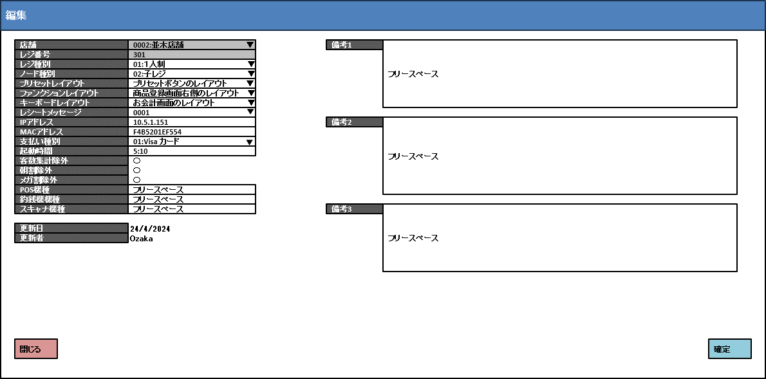
 |  |  |  |  |  |  |  |  |  |  |  | 5
71.5
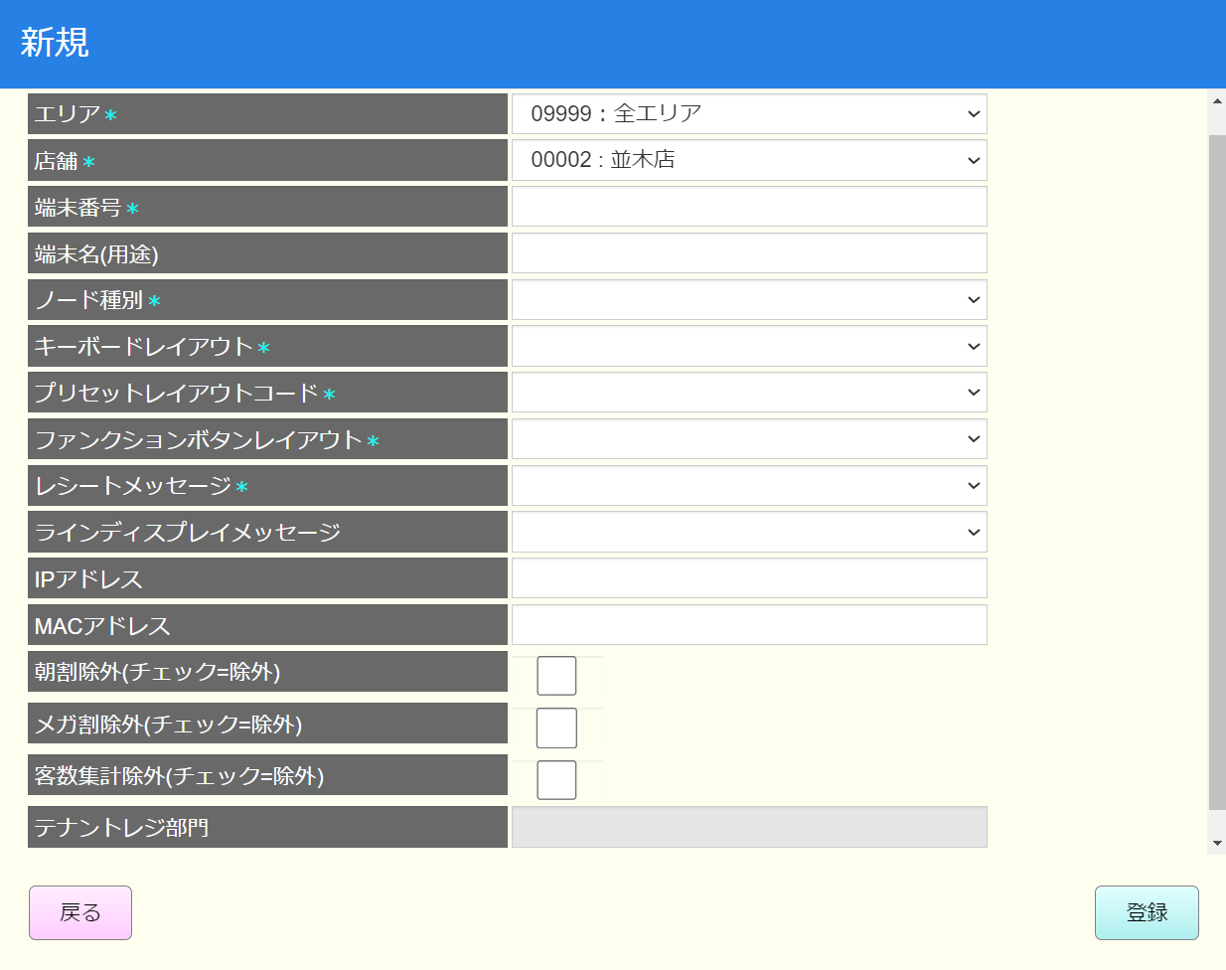
 |  |  |  |  |  |  |  |  |  |  |  | 6
 |  |  |  |  |  |  |  |  |  |  |  | 7
 |  |  |  |  |  |  |  |  |  |  |  | 8
データが選択された
データが選択されていない
 |  |  |  |  |  |  |  |  |  |  |  | 9
 |  |  |  |  |  |  |  |  |  |  |  | 10
 |  |  |  |  |  |  |  |  |  |  |  | 11
KN7101
検索条件一覧取得機能
AP7101
セレクトボックスデータリスト取得
 |  |  |  |  |  |  |  |  |  |  |  | 12
 |  |  |  |  |  |  |  |  |  |  |  | 13
 |  |  |  |  |  |  |  |  |  |  |  | 14
 |  |  |  |  |  |  |  |  |  |  |  | 15
MD_ERROR Data not found
初期化：
*項目は入力必須
・[更新日]、[更新者]: 表示のみで入力不可。
・[店舗]、[レジ番号](0~4) : 無効、データのみ表示
・ドロップダウンリストの項目：[店舗]（無効）、[レジ種別]、[ノード種別]、[キーボードレイアウト]、[プリセットレイアウト] [ファンクションレイアウト]、[レシートメッセージ] [支払い種別]。項目のデータは[参照]シートをご参照ください。
・チェックボックスの項目：[朝割除外]、[メガ割除外],[客数集計除外]。
・他の項目：[レジ番号]、[IPアドレス]、[MACアドレス]、[起動時間]、[備考1]、[備考2]、[備考3]、[POS機種]、[釣銭機機種]、[スキャン機種]。
・[閉じる]ボタンをタッチすると、モダールを閉じてSC7101_ノードマスタ設定画面を表示する。
・[確定]ボタンをタッチすると、KN7105_入力項目のバリデーションチェック機能を行う。
 |  |  |  |  |  |  |  |  |  |  |  | 16
 |  |  |  |  |  |  |  |  |  |  |  | 17
 |  |  |  |  |  |  |  |  |  |  |  | 18
 |  |  |  |  |  |  |  |  |  |  |  | 19
MD7101_ノードマスタ設定編集モダール
 |  |  |  |  |  |  |  |  |  |  |  | 20
71
 |  |  |  |  |  |  |  |  |  |  |  | 21
 |  |  |  |  |  |  |  |  |  |  |  | 22
 |  |  |  |  |  |  |  |  |  |  |  | 23
 |  |  |  |  |  |  |  |  |  |  |  | 24
 |  |  |  |  |  |  |  |  |  |  |  | 25
 |  |  |  |  |  |  |  |  |  |  |  | 26
 |  |  |  |  |  |  |  |  |  |  |  | 27
 |  |  |  |  |  |  |  |  |  |  |  | 28
閉じる
 |  |  |  |  |  |  |  |  |  |  |  | 29
確定
 |  |  |  |  |  |  |  |  |  |  |  | 30
 |  |  |  |  |  |  |  |  |  |  |  | 31
 |  |  |  |  |  |  |  |  |  |  |  | 32
 |  |  |  |  |  |  |  |  |  |  |  | 33
71
KN7107
入力項目バリデーションチェック機能
 |  |  |  |  |  |  |  |  |  |  |  | 34
 |  |  |  |  |  |  |  |  |  |  |  | 35
 |  |  |  |  |  |  |  |  |  |  |  | 36
 |  |  |  |  |  |  |  |  |  |  |  | 37
 |  |  |  |  |  |  |  |  |  |  |  | 38
 |  |  |  |  |  |  |  |  |  |  |  | 39
・入力必須項目は以下を含む。
[レジ種別],[ノード種別], [キーボードレイアウト], [プリセットレイアウト], [ファンクションレイアウト]
・[IPアドレス], [MACアドレス]はIp, macの形式で入力する必要がある。
 |  |  |  |  |  |  |  |  |  |  |  | 40
バリデーションチェックOK
バリデーションチェックNG
 |  |  |  |  |  |  |  |  |  |  |  | 41
 |  |  |  |  |  |  |  |  |  |  |  | 42
MD_ERROR
入力エラーバリデーションチェック
 |  |  |  |  |  |  |  |  |  |  |  | 43
71
 |  |  |  |  |  |  |  |  |  |  |  | 44
 |  |  |  |  |  |  |  |  |  |  |  | 45
 |  |  |  |  |  |  |  |  |  |  |  | 46
 |  |  |  |  |  |  |  |  |  |  |  | 47
71.5
 |  |  |  |  |  |  |  |  |  |  |  | 48
 |  |  |  |  |  |  |  |  |  |  |  | 49
 | ノードマスタ設定追加機能 |  |  |  |  |  |  |  |  |  |  | 50
71.6
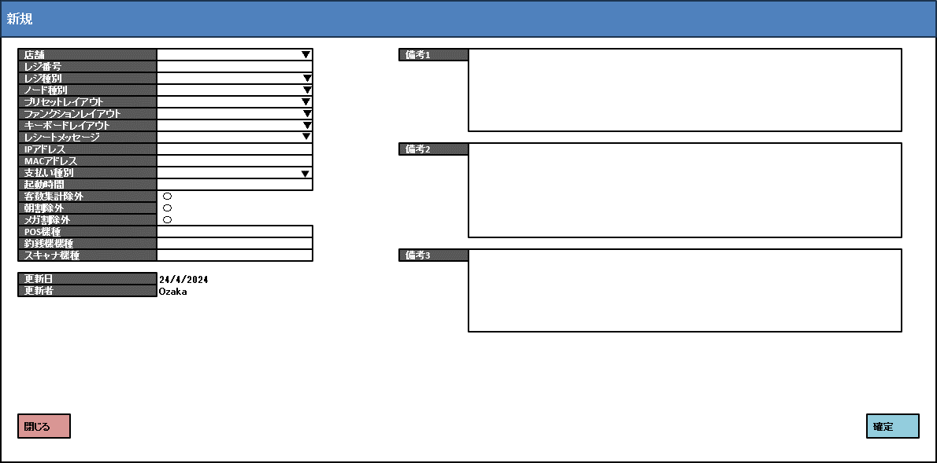
 |  |  |  |  |  |  |  |  |  |  |  | 1
 |  |  |  |  |  |  |  |  |  |  |  | 2
 |  |  |  |  |  |  |  |  |  |  |  | 3
 |  |  |  |  |  |  |  |  |  |  |  | 4
KN7101
検索条件一覧取得機能
AP7101
セレクトボックスデータリスト取得
 |  |  |  |  |  |  |  |  |  |  |  | 5
 |  |  |  |  |  |  |  |  |  |  |  | 6
 |  |  |  |  |  |  |  |  |  |  |  | 7
 |  |  |  |  |  |  |  |  |  |  |  | 8
 |  |  |  |  |  |  |  |  |  |  |  | 9
初期化：
・*項目は入力必須
・[更新日], [更新者]: 表示のみで入力不可。現在の日時とログインユーザーを取得する。
・ドロップダウンリストの項目：[店舗]、[レジ種別]、[ノード種別]、[キーボードレイアウト]、[プリセットレイアウト]、[ファンクションレイアウト]、[レシートメッセージ] 、 [支払い種別]。項目のデータは[参照]シートをご参照ください。
・チェックボックスの項目：[朝割除外]、[メガ割除外]、[客数集計除外]。
・他の項目：[レジ番号]、[IPアドレス]、[MACアドレス]、[起動時間]、[備考1]、[備考2]、[備考3]、[POS機種]、[釣銭機機種]、[スキャン機種]。
・[閉じる]ボタンをタッチすると、モダールを閉じてSC7101_ノードマスタ設定画面を表示する。
・[確定]ボタンをタッチすると、KN7105_入力項目のバリデーションチェック機能を行う。
 |  |  |  |  |  |  |  |  |  |  |  | 10
 |  |  |  |  |  |  |  |  |  |  |  | 11
MD7102_ノードマスタ設定追加モダール
 |  |  |  |  |  |  |  |  |  |  |  | 12
 |  |  |  |  |  |  |  |  |  |  |  | 13
 |  |  |  |  |  |  |  |  |  |  |  | 14
 |  |  |  |  |  |  |  |  |  |  |  | 15
 |  |  |  |  |  |  |  |  |  |  |  | 16
 |  |  |  |  |  |  |  |  |  |  |  | 17
 |  |  |  |  |  |  |  |  |  |  |  | 18
 |  |  |  |  |  |  |  |  |  |  |  | 19
閉じる
確定
 |  |  |  |  |  |  |  |  |  |  |  | 20
 |  |  |  |  |  |  |  |  |  |  |  | 21
 |  |  |  |  |  |  |  |  |  |  |  | 22
 |  |  |  |  |  |  |  |  |  |  |  | 23
 |  |  |  |  |  |  |  |  |  |  |  | 24
 |  |  |  |  |  |  |  |  |  |  |  | 25
71
KN7107
入力項目バリデーションチェック機能
 |  |  |  |  |  |  |  |  |  |  |  | 26
 |  |  |  |  |  |  |  |  |  |  |  | 27
 |  |  |  |  |  |  |  |  |  |  |  | 28
 |  |  |  |  |  |  |  |  |  |  |  | 29
 |  |  |  |  |  |  |  |  |  |  |  | 30
 |  |  |  |  |  |  |  |  |  |  |  | 31
・入力必須項目は以下を含む。[レジ種別],[ノード種別], [キーボードレイアウト], [プリセットレイアウト], [ファンクションレイアウト] ,[店舗], [レジ番号](0~4)
・[IPアドレス]、 [MACアドレス]はIp, macの形式で入力する必要がある。
 |  |  |  |  |  |  |  |  |  |  |  | 32
バリデーションチェックOK
バリデーションチェックNG
 |  |  |  |  |  |  |  |  |  |  |  | 33
 |  |  |  |  |  |  |  |  |  |  |  | 34
MD_ERROR
入力エラーバリデーションチェック
 |  |  |  |  |  |  |  |  |  |  |  | 35
71
 |  |  |  |  |  |  |  |  |  |  |  | 36
 |  |  |  |  |  |  |  |  |  |  |  | 37
 |  |  |  |  |  |  |  |  |  |  |  | 38
 |  |  |  |  |  |  |  |  |  |  |  | 39
71.6
 |  |  |  |  |  |  |  |  |  |  |  | 40
 |  |  |  |  |  |  |  |  |  |  |  | 41
 | ノードマスタ設定一時削除機能 |  |  |  |  |  |  |  |  |  |  | 42
 |  |  |  |  |  |  |  |  |  |  |  | 43
レコードを選択せず、削除ボタンをタッチした場合、「明細行が選択されていません」エラーモダールを表示する。
 |  |  |  |  |  |  |  |  |  |  |  | 44
71.4
 |  |  |  |  |  |  |  |  |  |  |  | 45
 |  |  |  |  |  |  |  |  |  |  |  | 46
データが選択されていない
 |  |  |  |  |  |  |  |  |  |  |  | 47
データが選択された
 |  |  |  |  |  |  |  |  |  |  |  | 48
 |  |  |  |  |  |  |  |  |  |  |  | 49
MD_ERROR
明細行が選択されていません
 |  |  |  |  |  |  |  |  |  |  |  | 50
 |  |  |  |  |  |  |  |  |  |  |  | 1
 |  |  |  |  |  |  |  |  |  |  |  | 2
 |  |  |  |  |  |  |  |  |  |  |  | 3
KN7108
一時削除機能
・UI上で選択されたレコードを削除する。
 |  |  |  |  |  |  |  |  |  |  |  | 4
71
 |  |  |  |  |  |  |  |  |  |  |  | 5
 |  |  |  |  |  |  |  |  |  |  |  | 6
 |  |  |  |  |  |  |  |  |  |  |  | 7
 |  |  |  |  |  |  |  |  |  |  |  | 8
 |  |  |  |  |  |  |  |  |  |  |  | 9
71
 |  |  |  |  |  |  |  |  |  |  |  | 10
 |  |  |  |  |  |  |  |  |  |  |  | 11
 | ノードマスタ設定変更保存機能 |  |  |  |  |  |  |  |  |  |  | 12
 |  |  |  |  |  |  |  |  |  |  |  | 13
71.7
 |  |  |  |  |  |  |  |  |  |  |  | 14
 |  |  |  |  |  |  |  |  |  |  |  | 15
ノードマスタ設定の変更データをDBに保存する。
 |  |  |  |  |  |  |  |  |  |  |  | 16
 |  |  |  |  |  |  |  |  |  |  |  | 17
 |  |  |  |  |  |  |  |  |  |  |  | 18
KN7109
ノードマスタ設定変更保存機能
AP7105
ノードマスタデータ更新
 |  |  |  |  |  |  |  |  |  |  |  | 19
 |  |  |  |  |  |  |  |  |  |  |  | 20
 |  |  |  |  |  |  |  |  |  |  |  | 21
 |  |  |  |  |  |  |  |  |  |  |  | 22
 |  |  |  |  |  |  |  |  |  |  |  | 23
 |  |  |  |  |  |  |  |  |  |  |  | 24
71
 |  |  |  |  |  |  |  |  |  |  |  | 25
 |  |  |  |  |  |  |  |  |  |  |  | 26

参照
システム名 |  |  |  |  |  | システム種別 |  |  | 基本設計書 |  |  |  |  | 作成者 | 作成日 |  | 更新者 | 更新日 | 版数
POSサーバー |  |  |  |  |  | POSサーバー |  |  |  |  |  |  |  | TinNH | 2024-05-29 |  | TinNH | 2024-05-31 | 0.2

機能カテゴリ |  |  | 71_ノードマスタ設定 |  |  |  | 項目 |  |  | 概要設計書 |  |  |  | 参照

KN1501
プリセットレイアウト一覧取得機能
AP1501
プリセット取得API
 | ノード種別 |  |  | レジ種別 |  |  |  | ファンクションレイアウト |  |  | キーボードレイアウト |  | プリセットレイアウト
 | No | ノード種別 |  | No | レジ種別 |  |  | No | ファンクションレイアウト |  | No | キーボードレイアウト | KN1501機能から値を取得 (コードと名称のみ)
 | 1 | 代表レジ |  | 1 | 1人制 |  |  | 1 | １人制 |  | 1 | 1111:ベーカリー
 | 2 | 子レジ |  | 2 | 2人制 |  |  | 2 | 1人制 |  |  |  |  |  |  | `
 | 3 | スマートPOS |  | 3 | 現金セルフ |  |  | 3 | １人制（応援）
 | 4 | アテンダントステーション |  | 4 | キャッシュレスセルフ |  |  | 4 | 1人制（応援レジ）
 | 5 | テナントレジ |  | 5 | サービスカウンター |  |  | 5 | MyQR決済
 |  |  |  | 6 | ベーカリー（エミーノ） |  |  | 6 | MyQR決済用 |  | 支払い種別
 |  |  |  | 7 | ベーカリー（フェンダイン・デリー） |  |  | 7 | Order&Eat |  | No | 支払い種別 | レシートメッセージ
 |  |  |  | 8 | ベーカリー（モルバン） |  |  | 8 | Order＆Eat |  | 1 | 01:Visa カード | KN8301機能から値を取得 (コードのみ)
 |  |  |  | 9 | ベーカリー（リトルマーメイド） |  |  | 9 | Scan&Go |  | 2 | 02:現金
KN8301
メインメッセージ一覧取得機能
AP1501
メッセージ種別取得API
 |  |  |  | 10 | ベーカリー（直営） |  |  | 10 | Scan&Go(MyQR) |  | 3 | 03:クレジットカード
 |  |  |  | 11 | ベーカリー（BENKEI） |  |  | 11 | Scan＆Go(Order&Eat) |  | 4 | 04:Internet Banking
 |  |  |  | 12 | 衣料 |  |  | 12 | SG_移動スーパー
 |  |  |  | 13 | 花 |  |  | 13 | SG移動スーパー
 |  |  |  | 14 | 催事 |  |  | 14 | WAONチャージ
 |  |  |  | 15 | カフェ |  |  | 15 | WAONチャージ機
 |  |  |  | 16 | コスメ |  |  | 16 | アテンダントステーション
 |  |  |  | 17 | WAONチャージ機 |  |  | 17 | カフェレジ
 |  |  |  | 18 | 移動販売 |  |  | 18 | コスメレジ
 |  |  |  | 19 | Scan&Go |  |  | 19 | サービスカウンター
 |  |  |  | 20 | Scan&Go（移動販売） |  |  | 20 | スマートPOS
 |  |  |  | 21 | OnlineDelivery |  |  | 21 | スマートPSO
 |  |  |  | 22 | Order&Eat |  |  | 22 | セルフ（キャッシュ）
 |  |  |  | 23 | MyQR決済 |  |  | 23 | セルフ（キャッシュレス）
 |  |  |  | 24 | アテンダントステーション |  |  | 24 | セルフPOS（キャッシュ）
 |  |  |  | 25 | 無人店舗 |  |  | 25 | セルフPOS(キャッシュ)
 |  |  |  | 26 | 応援機（1人制） |  |  | 26 | セルフPOS（キャッシュレス）
 |  |  |  | 27 | 応援機（2人制） |  |  | 27 | セルフPOS(キャッシュレス)
 |  |  |  |  |  |  |  | 28 | セルフPOSキャッシュ
 |  |  |  |  |  |  |  | 29 | セルフPOSキャッシュレス
 |  |  |  |  |  |  |  | 30 | セルフキャッシュ
 |  |  |  |  |  |  |  | 31 | セルフキャッシュレス
 |  |  |  |  |  |  |  | 32 | テナントレジ
 |  |  |  |  |  |  |  | 33 | ネットスーパー
 |  |  |  |  |  |  |  | 34 | ベーカリー
 |  |  |  |  |  |  |  | 35 | ベーカリー（エミーノ）
 |  |  |  |  |  |  |  | 36 | ベーカリー（フェンダイン・デリー）
 |  |  |  |  |  |  |  | 37 | ベーカリー（モルバン）
 |  |  |  |  |  |  |  | 38 | ベーカリー（リトルマーメイド）
 |  |  |  |  |  |  |  | 39 | ベーカリー（リトルマーメード）
 |  |  |  |  |  |  |  | 40 | ベーカリー（直営）
 |  |  |  |  |  |  |  | 41 | レーンレジ
 |  |  |  |  |  |  |  | 42 | レーンレジ（２人制）
 |  |  |  |  |  |  |  | 43 | レーンレジ（応援）
 |  |  |  |  |  |  |  | 44 | レーンレジ（応援機）
 |  |  |  |  |  |  |  | 45 | レーンレジ(応援機)
 |  |  |  |  |  |  |  | 46 | 移動販売
 |  |  |  |  |  |  |  | 47 | 移動販売レジ
 |  |  |  |  |  |  |  | 48 | 衣料
 |  |  |  |  |  |  |  | 49 | 衣料レジ
 |  |  |  |  |  |  |  | 50 | 応援レジ
 |  |  |  |  |  |  |  | 51 | 応援レジ（1人制）
 |  |  |  |  |  |  |  | 52 | 応援レジ（１人制）
 |  |  |  |  |  |  |  | 53 | 応援レジ（2人制）
 |  |  |  |  |  |  |  | 54 | 花レジ
 |  |  |  |  |  |  |  | 55 | 催事レジ
 |  |  |  |  |  |  |  | 56 | 子レジ1
 |  |  |  |  |  |  |  | 57 | 代表レジ
 |  |  |  |  |  |  |  | 58 | 通常レジ
 |  |  |  |  |  |  |  | 59 | 通常レジ（２人制）
 |  |  |  |  |  |  |  | 60 | 無人店舗
 |  |  |  |  |  |  |  | 61 | 無人店舗（OE）
 |  |  |  |  |  |  |  | 62 | 無人店舗＿弁当配達

